02
Nombre del proyecto |  | U-cursos

ID del caso de prueba |  | T003
Nombre del caso de prueba |  | Test Post de Foro
Escenario a testear |  | Revisar que estudiante registrado pueda postear en el foro de la comunidad
Nombre de modulo a testear |  | Foro
Prioridad (alto/medio/baja) |  | Media

Creado por |  | Ariel Riveros
Fecha de creacion |  | 2021-06-17

Probado por
Fecha de ejecucion
Pass/Fail/Not executed |  | Not executed

Prerequisitos
1 | Acceso a navegador web
2 | Cuenta válida de estudiante

Datos de prueba
1 | Acceso a navegador web
2 | Cuenta válida de estudiante
3 | Mensaje de Prueba | Texto <a href="https://example.com/">Url</a> <pre class="latex"> (a+b)^2=a^2+b^2 </pre> <pre class="graphviz"> A </pre> <pre class="source"> private void test(); </pre> https://media3.giphy.com/media/3knKct3fGqxhK/200.gif

 |  |  | Estado: Pass/Fail/Not executed/Suspended
Paso | Descripcion | Resultado esperado | Resultado obtenido | Estado
1 | Ir a ucursos.cl | Se deberia mostrar la pagina Ucursos |  | Not Executed
2 | Ingresar User y Pwd | Se puede completar el formulario de ingreso |  | Not Executed
3 | Presionar el boton "Ingresar" | El usuario debe quedar logeado y se muestra su pagina de inicio |  | Not Executed
4 | Ir a sección Universidad de Chile en la barra lateral | Se debería mostrar la sección de afiches |  | Not Executed
5 | Seleccionar la opción de Foro | Se deberían desplegar los 10 últimos posts en el foro que han sido respondidos |  | Not Executed
6 | Presionar el botón "Agregar Mensaje" | Se debería mostrar una sección para editar un mensaje con título y cuerpo además de un selector de categorías |  | Not Executed
7 | Escribir un título, agregar mensaje de prueba especificado en Datos de Prueba y Presionar el ícono de "Preview" | 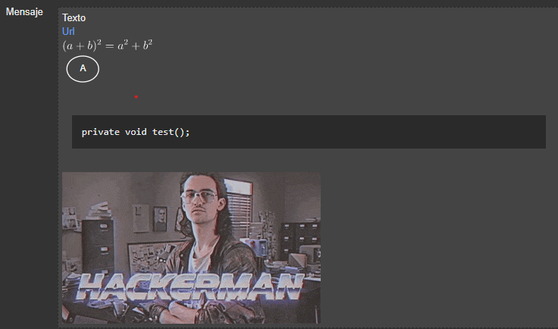 El mensaje debe verse de esta forma |  | Not Executed
8 | Presionar el botón de "Guardar" | El mensaje debe ser subido correctamente al sistema y mostrarse en el foro de la misma forma que se muestra en el preview al seleccionar el título en la lista de posts |  | Not Executed

Poscondiciones

